Sheet1
PECS动画需求
 |  |  | 人物 | 场景 | 可通用部分动画 | 动画需求 | 注
 |  |  | 绑定要求 老师：只有双手 辅导老师：正常人体 小华：正常人体，开心的面部表情 妈妈：正常人体，开心的面部表情
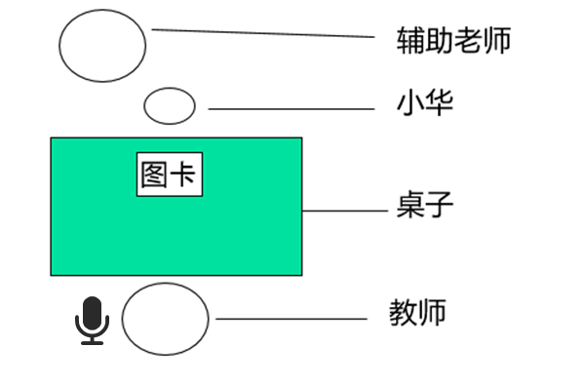 | 第一阶段 | 第一关 | 老师 小华 辅导老师 | 小华和辅助老师坐在桌子的一边，老师坐在对面。桌上有一张巧克力片的图卡。 教师手上有两个巧克力片，拿其中一片在小华面前吃。 小华看见了伸手隔着桌子抢。 2秒内辅导老师先抓住小华的手，辅助小华拿桌上的图卡。然后抓着小华的手把图卡递给老师。 老师拿到图卡，说“小华要吃巧克力片呀”，马上拿一片给小华。 小华开心的吃巧克力片。 | 1、老师左手上有一个强化物，右手从左手上拿着吃。 2、小华看见了隔着桌子伸手抢。 3、老师拿到图卡，说（语音不需要动作）：“小华要吃XXX呀”。同时递给小华XXX。 4、小华接过后开心的做出相应动作（吃喝玩三套动画系统判定） | 1、辅导老师抓着小华的手，拿桌上的图卡。 2、接上个动作辅导老师抓着小华的手把图卡递给老师。 | 抓小华的手和拿图卡是一个动作，把图卡给老师是另一个动作，动画需要分段导出给系统做判定 | 2
 |  | 第二关 | 老师 小华 辅导老师 | 小华和辅助老师坐在桌子的一边，老师坐在对面。桌上有一张巧克力片的图卡。 教师手上有两个巧克力片，拿其中一片在小华面前吃。 小华看见了伸手隔着桌子抢。 2秒内辅导老师点一下小华的手，小华独自去拿桌上的图卡，然后递给老师。 老师拿到图卡，说“小华要吃巧克力片呀”，马上拿一片给小华。 小华开心的吃巧克力片。 |  | 1、辅导老师点小华的手，点完后手加到初始动作。 2、小华独自拿桌上的图卡，把图卡递给老师。 |  | 2
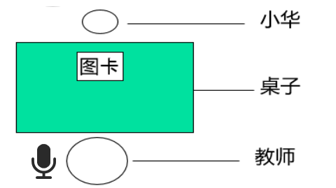 |  | 第三关 | 老师 小华 | 小华坐在桌子的一边，老师坐在对面。桌上有一张巧克力片的图卡。 教师手上有两个巧克力片，拿其中一片在小华面前吃。 小华拿到图卡后，把图卡递给老师。 老师拿到图卡，说“小华要吃巧克力片呀”，马上拿一片给小华。 小华开心的吃巧克力片。 |  | 动作可重复使用，把辅导老师删除即可。

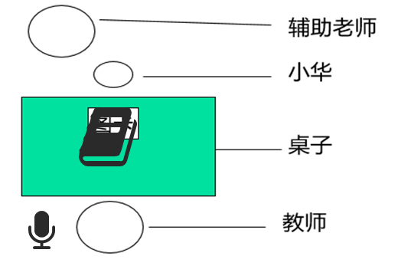 | 第二阶段 | 第一关 | 老师 小华 辅导老师 | 小华和辅助老师坐在桌子的一边，老师坐在对面。桌上沟通本里一张巧克力片的图卡。 教师手上有两个巧克力片，拿其中一片在小华面前吃。 小华看见后发现桌上没有单独的图卡，伸手要抢。 辅导老师抓着小华的手，去翻开沟通本里的图卡。 小华拿到图卡后，把图卡递给老师。 老师拿到图卡，说“小华要吃巧克力片呀”，马上拿一颗给小华。 小华开心的吃巧克力片。 | 1、老师左手上有一个强化物，右手从左手上拿着吃。 2、小华看见了隔着桌子伸手抢。 3、老师拿到图卡，说（语音不需要动作）：“小华要吃XXX呀”。同时递给小华XXX。 4、小华接过后开心的做出相应动作（吃喝玩三套动画系统判定） | 1、辅导老师抓着小华的手，翻开沟通本，后辅导老师回到初始状态。 2、小华独自拿到图卡后，把图卡递给老师。 | 第一阶段图卡在桌上递给老师，第二阶段图卡在沟通本上递给老师，动作不一样。 | 2
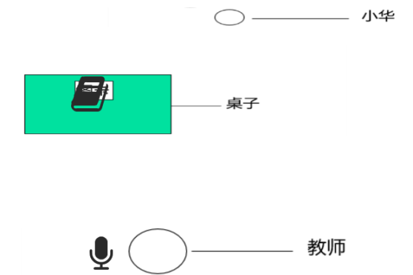 |  | 第二关 | 老师 小华 | 小华在桌子的一边，教师坐在桌子的另一边。都离桌子比较远。桌上沟通本里面有一张巧克力片的图卡。 教师手上有许多巧克力片，拿一颗在小华面前吃。 小华在远处，看到老师吃东西后，回到桌子面前 ，发现桌上没有单独的图卡，去翻开沟通本拿出图卡， 绕过桌子走到老师面前，把图卡递给老师。 老师拿到图卡，说“小华要吃巧克力片呀”，马上拿一颗给小华。 小华开心的吃巧克力片。 | （位置不一样，老师和小华的动作都在不远处发生的，） 1、老师左手上有一个强化物，右手从左手上拿着吃。 3、老师拿到图卡，说（语音不需要动作）：“小华要吃XXX呀”。同时递给小华XXX。 4、小华接过后开心的做出相应动作（吃喝玩三套动画系统判定） | 1、小华在远处走到桌子前，发现没有图卡，翻开沟通本，拿出图卡，绕过桌子把图卡递给老师。 |  | 1
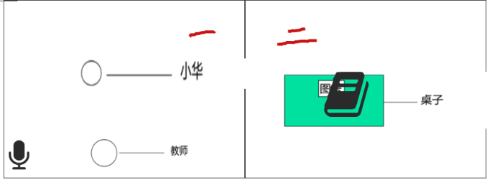 |  | 第三关 | 老师 小华 | 小华和教师在教室一，沟通本和图卡桌子在教室二，教室一与教室二之间有门可以通过。 教师手上有两个巧克力片，拿其中一片在小华面前吃。 开始用上帝视角，（不要用上帝视角，始终用教师视角）小华一开始在教室一，看到老师吃东西后去教室二， 小华拿到图卡后，把图卡递给老师。 老师拿到图卡，说“小华要吃巧克力片呀”，马上拿一颗给小华。 小华开心的吃巧克力片。 | （位置不一样，在教室一老师是坐着，小华是站着状态） 1、老师左手上有一个强化物，右手从左手上拿着吃。 3、老师拿到图卡，说（语音不需要动作）：“小华要吃XXX呀”。同时递给小华XXX。 4、小华接过后开心的做出相应动作（吃喝玩三套动画系统判定） | 1、教室一小华看到后，走去教室二，翻开沟通本，拿到图卡，回到教室一，递给老师。 |  | 1

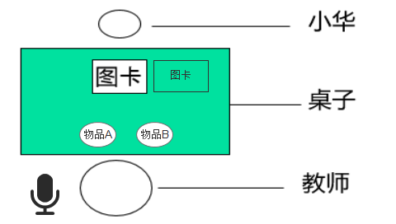 | 第三阶段 | 第一关 | 老师 小华 | 小华坐在桌子的一边，老师坐在对面。桌上有一张强化物A和另一张负强化物B的图卡和实物。(图卡和实物相对应) 小华拿到强化物A图卡后，把图卡给老师 老师拿到图卡，说“小华要吃A呀”，马上拿一个给小华。 小华开心的吃巧克力片。 如果小华拿的B卡，老师给相应的物品。 B是小华不喜欢的东西，小华双手推开物品拒绝。 然后教师在A的图卡指指，小华拿到强化物A图卡后，把图卡给老师 老师拿到图卡，说“小华要吃A呀”，马上拿一个给小华。 小华开心的吃巧克力片 | 1、小华拿到强化物图卡A，把图卡递给老师。 2、老师拿到图卡，说（语音不需要动作）：“小华要吃强化物A呀”。同时递给小华强化物A。 3、小华接过后开心的做出相应动作（吃喝玩三套动画系统判定） | 3、小华拿负强化物图卡B,把图卡递给老师。 4、老师递给小华负强化物。 5、小华双手推开拒绝。 6、老师对着强化物图卡A指指。 | 物品A和B的位置对换。 这里的动作不能和第一阶段通用，因为桌上有两张图卡，强化物和负强化物位置不一样。 小华拿出的动作和老师给出的初始动作位置不一样。 小华拒绝的动作是双手推开。 | 4
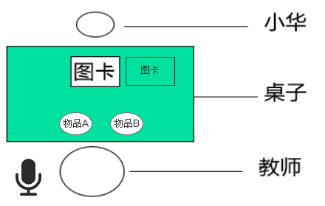 |  | 第二关 | 老师 小华 | 小华坐在桌子的一边，老师坐在对面。桌上有一张强化物A和另一张强化物B的图卡和实物。(图卡和实物相对应) 教师手上有一个强化物A和B， 小华拿到A图卡后，递给老师。 老师接过图卡后，说“自己拿”。 小华拿起了老师面前的强化物A，老师说:"哦，你要吃A“ 如果小华拿到强化物B，则老师一只手拿走强化物，另一只手指指B的强化物图卡。 小华看到后拿起图卡B，递递给老师。 老师接过图卡并说：“哦，你要吃B”并递给小华。 小华接过后做出相应动作（吃喝玩系统判定） |  | 老师说自己拿 1、小华伸手拿起了老师面前的强化物A。 若小华选择错了拿的B 2、小华伸手拿起了老师面前的强化物B。（小华手还没接触到强物化B，物品被老师用左手移到左边，老师的右手指了指强化物B的图卡）. 3、小华拿起了图卡B。递给老师。 4、老师拿到图卡，说（语音不需要动作）：“小华要吃强化物B呀”。同时递给小华强化物B。 | 小华不管拿的是A和B，最后一帧动作要在同一个位置定住。这样老师接过图卡的动作才能通用。 | 4

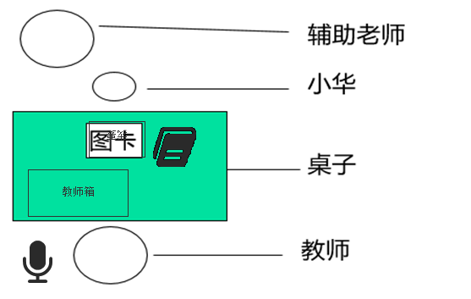 | 第四阶段 | 第一关 | 老师 小华 辅导老师 | 小华坐在桌子的一边，老师坐在对面。桌上有沟通本，沟通本旁边有句带，上面贴着“我要”的字卡。 小华翻开沟通本，翻一次找到图卡（随机，程序控制）。 辅导老师抓着小华的手把图卡贴在我要的句带右边。辅导老师回到初始状态。 小华独自把句带给老师。 老师拿到图卡，说一遍，从老师箱拿相应的给小华。（做默认动作，给什么东西程序控制） 小华开心的吃XXX。 | 2、小华再独自把句带递给老师。 3、老师拿到句带后放桌上，从教师箱里拿出XX递给小华。 4、小华接过后开心的做出相应动作（吃喝玩三套动画系统判定） | 1、小华独自翻开沟通本，拿出XX图卡， 1、辅导老师抓着小华的手帮小华贴在“我要”句带右边。 |  | 2
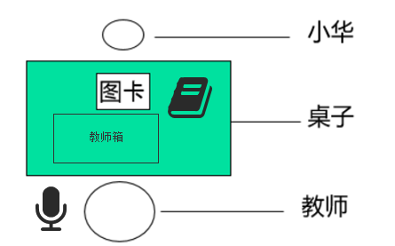 |  | 第二关 | 老师 小华 | 小华坐在桌子的一边，老师坐在对面。桌上有沟通本，沟通本旁边有句带， 小华翻开沟通本，翻一次找到“我要“字卡贴在句带上，再翻一次找到图卡（随机，程序控制）贴在我要右边。 小华独自把句带给老师。 老师拿到图卡，说一遍，从老师箱拿相应的给小华。（做默认动作，给什么东西程序控制） 小华开心的吃XXX。 |  | 1、小华独自翻开沟通本，拿出“我要”贴在句带上，再翻一页，拿出XXX图卡贴在我要右边。 |  | 1
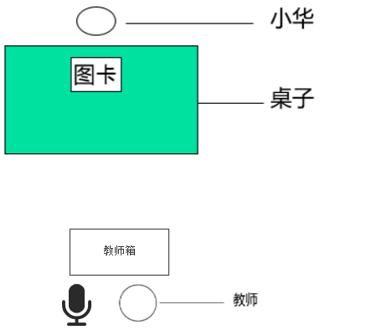 |  | 第三关 | 老师 小华 | 小华坐在桌子的一边，老师坐在远处对面。桌上有沟通本，沟通本旁边有句带， 小华翻开沟通本，翻一次找到“我要“字卡贴在句带上，再翻一次找到图卡（随机，程序控制）贴在我要右边。 小华独自绕过桌子走到老师面前把句带给老师。 老师拿到图卡，说一遍，从老师箱拿相应的给小华。（做默认动作，给什么东西程序控制） 小华开心的吃XXX。 | （老师在离桌子不远位置不一样） 3、老师拿到句带后放桌上，从教师箱里拿出XX递给小华。 4、小华接过后开心的做出相应动作（吃喝玩三套动画系统判定） | 1、小华独自翻开沟通本，拿出“我要”贴在句带上，再翻一页，拿出XXX图卡贴在我要右边。（上一关动作可重复使用） 2、小华拿着句带，走到老师面前。递给老师。 |  | 1

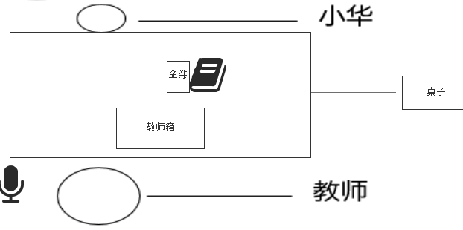 | 第五阶段 | 第一关 | 老师 小华 | 小华坐在桌子的一边，老师坐在对面。桌上有沟通本，沟通本旁边有“我要”字卡，贴着句带。 老师左手上拿着A（随机，程序控制）问小华“你要什么”。问完后，右手指着沟通本点两次后，指字卡点两次。 小华翻开沟通本，拿到图卡A后贴在句带右边。 小华独自把句带交给老师。 老师拿到图卡，说一遍，把手里相应的东西给小华。（做默认动作，给什么东西程序控制） 小华开心的XXX（默认动作三套，吃、喝、玩，系统判定） | 4、小华接过后开心的做出相应动作（吃喝玩三套动画系统判定） | 1、老师左手里拿着强化物，问小华“你要什么”。问完后用手指了指沟通本，再指了指字卡。 2、小华打开沟通本，把强化物A图卡贴在“我要”右边。 3、老师拿到句带后放桌上，并把手上的强化物给小华。 |  | 3
 |  | 第二关 | 老师 小华 | 小华坐在桌子的一边，老师坐在对面。桌上有沟通本，沟通本里面有“我要”字卡，旁边有句带。 老师手上拿着A（随机，程序控制）问小华“你要什么”。问完后，右手指着沟通本点两次后，指字卡点两次。 小华翻开沟通本，翻一次找到“我要“字卡贴在句带上，再翻一次找到图卡（随机，程序控制）贴在我要右边。 小华独自把句带交给老师。 老师拿到图卡，说一遍，把手里相应的东西给小华。（做默认动作，给什么东西程序控制） 小华开心的XXX（默认动作三套，吃、喝、玩，系统判定） | 1、小华再独自把句带递给老师。 2、老师拿到句带后放桌上，从教师箱里拿出XX递给小华。 3、小华接过后开心的做出相应动作（吃喝玩三套动画系统判定） | 1、老师手里拿着强化物，问小华“你要什么”。问完后用手指了指沟通本。 1、小华独自翻开沟通本，拿出“我要”贴在句带上，再翻一页，拿出XXX图卡贴在我要右边。 |  | 2
 |  | 第三关 | 妈妈 小华 | 在货柜子前，两人站立状态，妈妈侧面面向小华，小华右手拿着沟通本，沟通本封面有句带。妈妈问小华“你要什么”。 小华右手把沟通本拿到胸前，左手翻开沟通本，拿出“我要"字卡，合上沟通本，将字卡站在封面，小华再翻一次，拿出随机图卡，合上沟通本，粘在字卡的后面，然后把句带给妈妈，妈妈再次接过。读出“我要XXX” 妈妈从货架上拿出物品给小华，小华接过做出相应动作（吃喝玩，系统判定） | 货柜前，妈妈和小华站着侧身面对面 | 1、小华右手拿着沟通本，拿到胸前处，左手翻开沟通本，再翻开一页，左手拿出“我要”字卡并把我要粘在沟通本封面。 再次翻开沟通本（一次翻两页），拿出图卡并粘在沟通本封面。 2、妈妈读出:"我要XXX”并递给小华XXX。 3、小华站立状态接过后开心的做出相应动作（吃喝玩三套动画系统判定） |  | 3

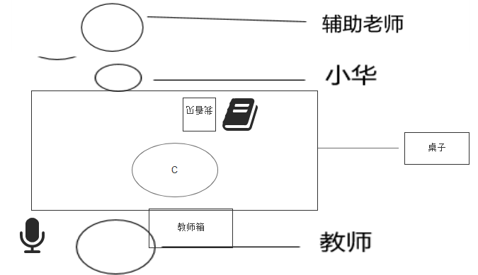 | 第六阶段 | 第一关 | 老师 小华 辅导老师 | 桌上放着中性刺激物（系统判定）和小华的沟通本，旁边句带上有“我看见”字卡。 老师拿起中性刺激物问小华，你看见什么， 并用右指指向“我看见”的句带。（腾空指一次） 辅导老师抓住小华的手翻一次沟通本，然后松开，小华的手拿到图卡， 小华独自把图卡贴到句带上“我看见”的右边。 老师回应，“是的你看见了XXX，你表现的很好” 老师递给小华奖励强化物。 小华接过后做出相应动作（吃喝玩系统判定） | 1、老师拿起刺激物，问小华你看见什么。用手指了指“我看到”的句带。 1、小华再独自把句带递给老师。 2、老师拿到句带后放桌上，从教师箱里拿出XX递给小华。 3、小华接过后开心的做出相应动作（吃喝玩三套动画系统判定） | 2、辅导老师抓着小华的手翻开沟通本，辅导老师回到初始状态。 3、小华独自拿出XX图卡贴在“我看见”右边。 |  | 2
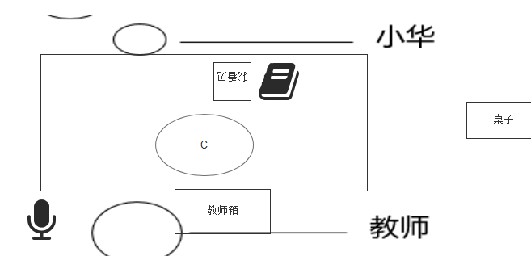 |  | 第二关 | 老师 小华 | 桌上放着中性刺激物（系统判定）和小华的沟通本，旁边句带上有“我看见”字卡。 老师拿起中性刺激物问小华，你看见什么， 并用右指指向“我看见”的句带。 小华独自翻一次沟通本，拿出图卡。 小华独自把图卡贴到句带上“我看见”的右边。 老师回应，“是的你看见了XXX，你表现的很好” 老师递给小华奖励强化物。 小华接过后做出相应动作（吃喝玩系统判定） |  | 2、小华的手翻开沟通本，小华独自拿出XX图卡贴在“我看见”右边（可用上一个动作把辅导老师删除） |  | 1
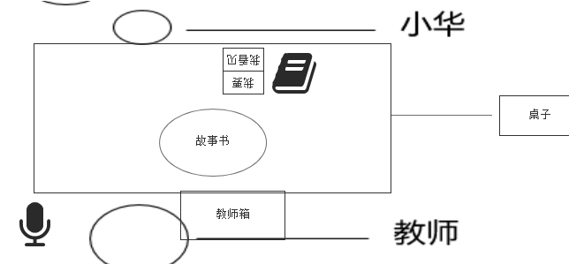 |  | 第三关 | 老师 小华 | 桌上放着中性刺激物（系统判定）和小华的沟通本，旁边句带上自上而下为“我要”“我看到”字卡。 小华拿出喜欢物品的图卡贴在“我要”字卡后面，递给老师。 老师复述句子递给小华相应物品。 老师又问小华你看见什么， 小华翻开沟通本，拿出故事书的图卡，贴到句型条上。 老师说，是的你看见了故事书。并表扬"你表现的很棒” 老师从教师箱拿出奖励强化物，递给小华。 小华接过后做出相应动作（吃喝玩系统判定) | 2、老师拿到句带后放桌上，从教师箱里拿出XX递给小华。 3、小华接过后开心的做出相应动作（吃喝玩三套动画系统判定） | 1、小华翻开沟通本，拿出图卡，贴在“我要”的后面。把句带递给老师。 2、小华翻开沟通本，拿出图卡，贴在“我看见”的后面。把句带递给老师。 |  | 2
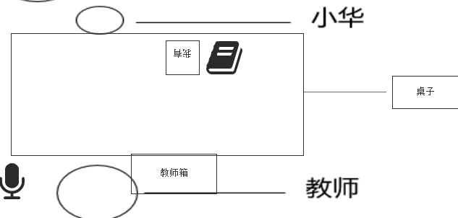 |  | 第四关 | 妈妈 小华 | 在公园里，有树木、小狗、花朵。 小华右手拿着沟通本 沟通本里有图卡（只有三种：树木、小狗、花朵）和字卡。 小华翻开沟通本，拿出“我看见了”再拿出XX图卡，一起递给妈妈，妈妈接过后，说：“是的，你看到了XXX”并对小华微笑并表扬“你表现的很好” 小华翻开沟通本，拿出“我要”再拿出XX图卡，一起递给妈妈，妈妈接过后，说：“好的，你要XXX” 妈妈给小华奖励强化物 小华接过后做出相应动作（吃喝玩系统判定） | 公园里，妈妈和小华站着侧身面对面 | 1、小华右手拿着沟通本，拿到胸前处，左手翻开沟通本，再翻开一页，左手拿出“我看见了”字卡并把“我看见了”粘在沟通本封面。 再次翻开沟通本（一次翻两页），拿出图卡并粘在沟通本封面。 2、妈妈说是的:"你看到了XXX”并表扬小华“你表现的很好”。 1、小华右手拿着沟通本，拿到胸前处，左手翻开沟通本，再翻开一页，左手拿出“我要”字卡并把“我我要”粘在沟通本封面。 再次翻开沟通本（一次翻两页），拿出图卡并粘在沟通本封面。 2、妈妈说是的:"好的你要XXX”。并给小华XXX 3、小华站立状态接过后开心的做出相应动作（吃喝玩三套动画系统判定）（可用第五阶段第三关动作，位置环境不一样）
注： 1、老师左手上有一个强化物，右手从左手上拿着吃。 2、小华看见了隔着桌子伸手抢。 3、老师拿到图卡，说（语音不需要动作）：“小华要吃XXX呀”。同时递给小华XXX。 4、小华接过后开心的吃。 5、小华接过后开心的喝。 6、小华接过后开心的玩。 7、小华把句带给老师。 8、老师拿起刺激物，问小华你看见什么。用手指了指“我看到”的句带。 9、老师接过句带，从教师箱拿东西给小华。 以前是通用动作。老师问是语音控制，不需要调动画。

